遷移図
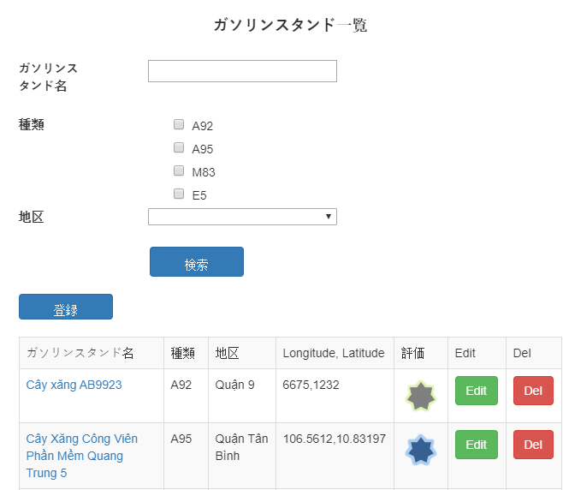
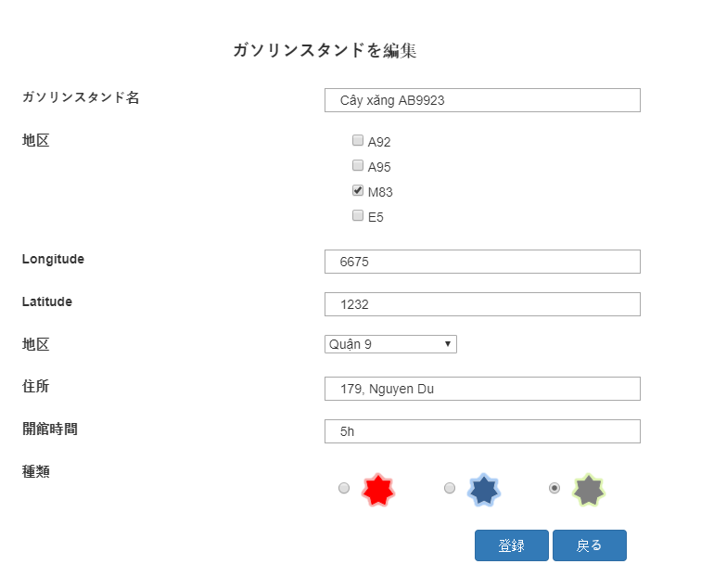
Luồng đi đến giao diện Edit

処理
フォームロード
 |  | PC | スマホ

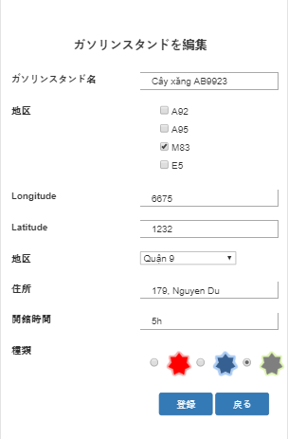

 | データ

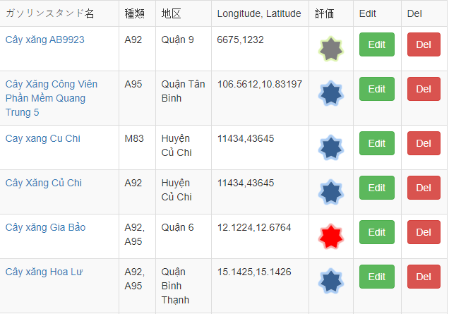
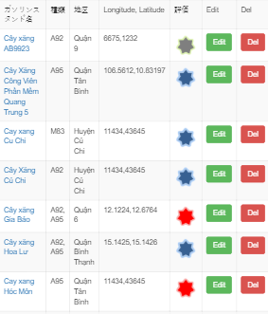

保存機能
 | 保存が成功する場合
 |  | PC | スマホ

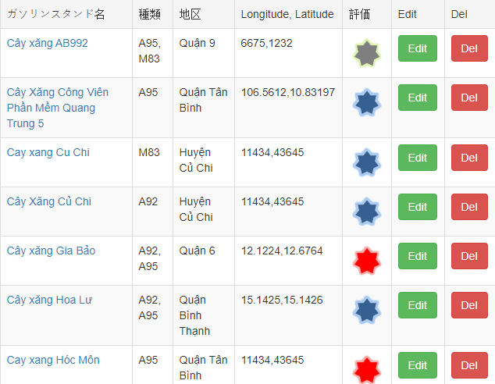
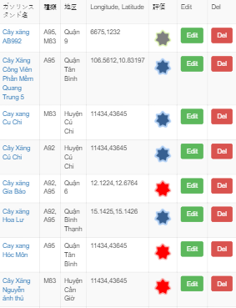

 | データ
 | Chụp data trước và sau khi edit

修正する前に



修理後


 | エラーがある場合
 |  | PC | スマホ
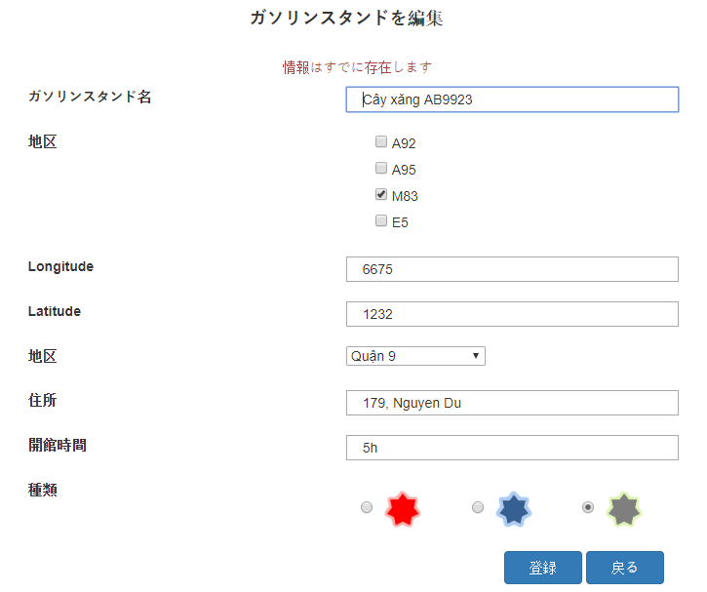
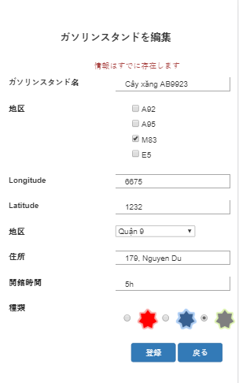

他の機能
 |  | PC | スマホ

